本部・署所の分布図 庁舎の現況18
岸和田市消防本部及び署所の分布図
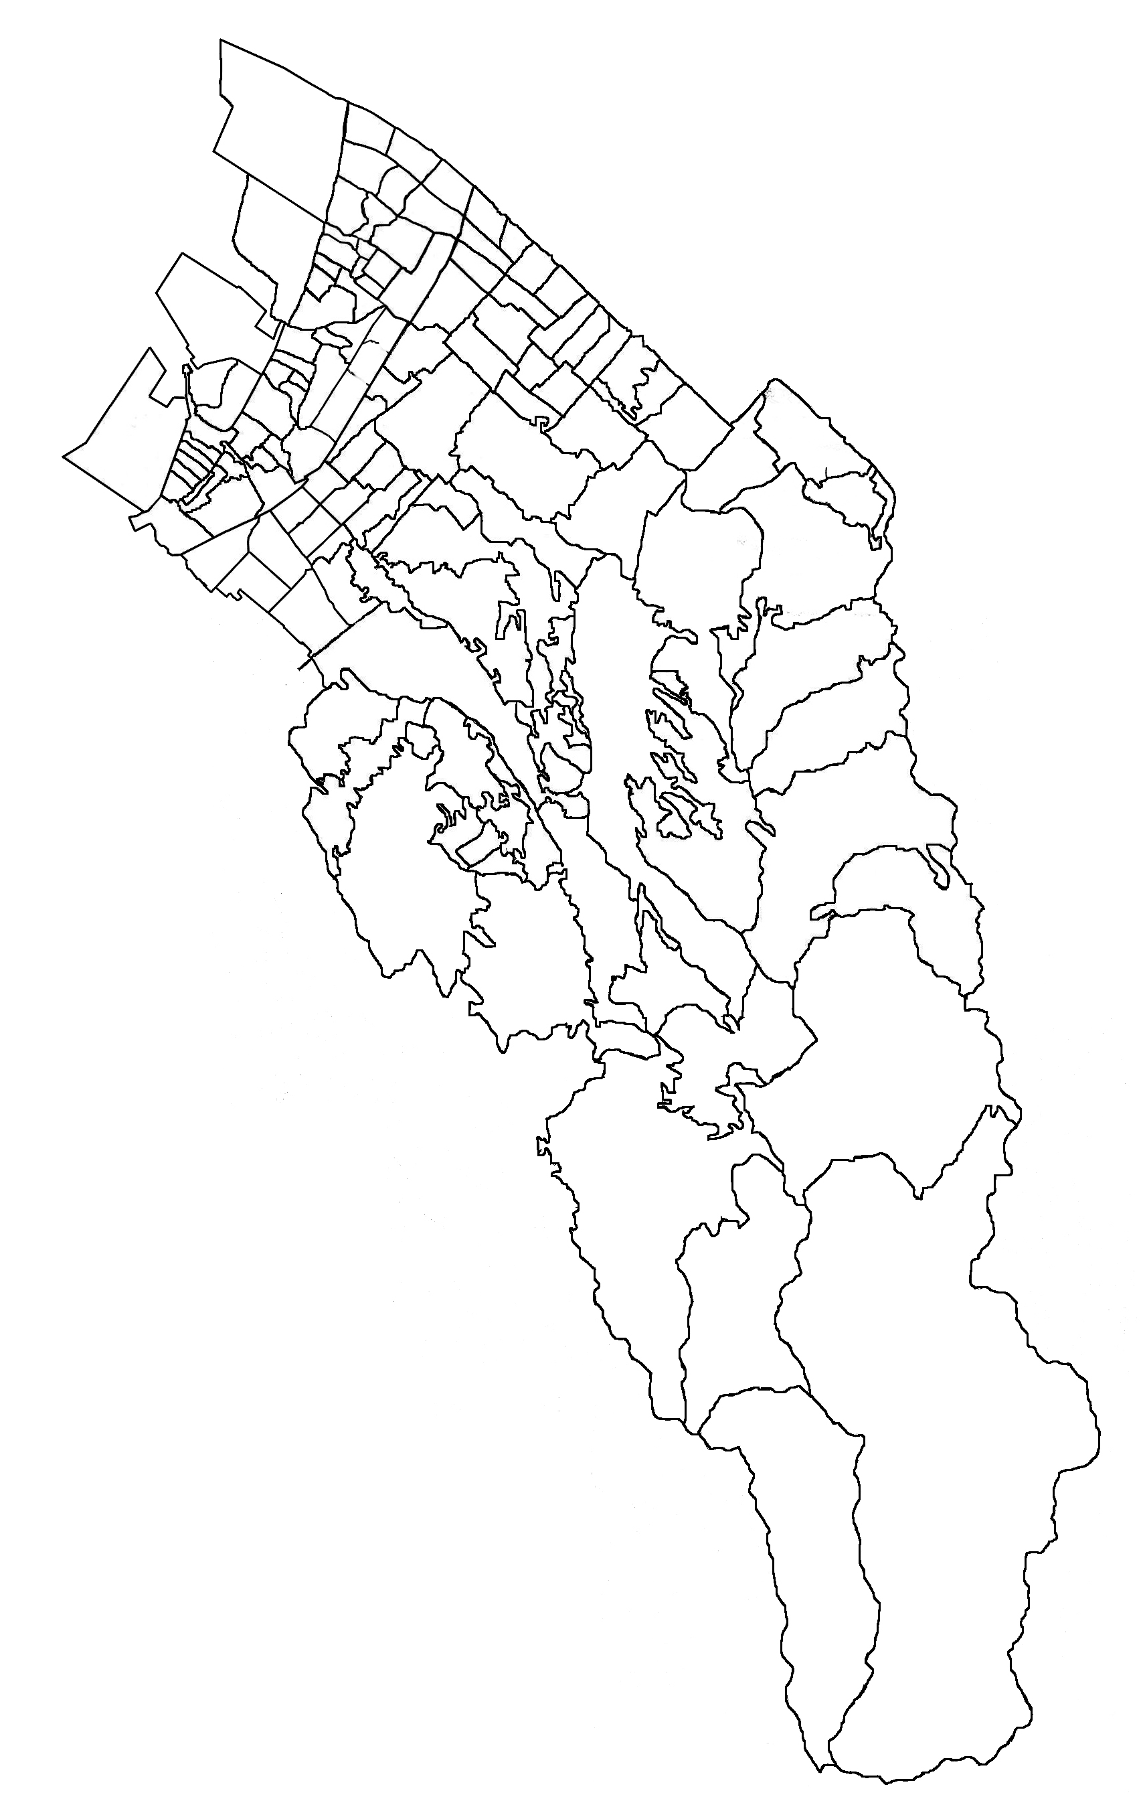
南海本線
国道26号線
JR阪和線
阪和自動車道
八木出張所
春木分署
岸城分署
岸和田市消防本部
岸和田市消防署
東葛城出張所
山直分署
国道170号線
阪神高速湾岸線

消防庁舎の現況
 | 消防本部 | 山直分署 | 春木分署 | 岸城分署 | 東城出張所 | 八木出張所
 | （ 消 防 署 ） |  |  | （仮設庁舎）
所在地 | 上松町416-1 | 岡山町262-5 | 春木若松町22-27 | 堺町2-1 | 神於町232-8 | 中井町1-17-23
敷地面積 | 3731.0 | 396.7 | 269.1 | ― | 220.7 | 291.0
建面積 | 1469.0 | 169.8 | 146.5 | 64.1 | 75.0 | 154.1
延面積 | 3847.0 | 259.8 | 211.3 | 113.0 | 149.9 | 259.6
構造 | ＲＣ造４Ｆ | ＲＣ造２Ｆ | ＲＣ造２Ｆ | 軽量鉄骨ﾌﾞﾚｰｽ造2F | ＲＣ造２Ｆ | ＲＣ造２Ｆ
竣工 | 平成21年11月 | 昭和45年3月 | 平成3年5月 | 平成27年12月 | 昭和56年5月 | 昭和47年6月
業 務 開 始 | 昭和23年3月 | 昭和23年3月 | 昭和28年4月 | 昭和23年3月 | 昭和31年4月 | 昭和47年6月
(旧庁舎を含む)

